Publico
 | INVITACIÓN A COTIZAR A NOMBRE DE LA CAMARA DE COMERCIO DE CARTAGENA CON NIT.890480041-1 CARPINTERIA ESPECIALIZADA OFICINAS - NUEVA SEDE CCC MEDIO PISO 18- PISO 19, 20 Y 1
 | DESCRIPCIÓN | IMAGEN DE REFERENCIA | P1 | P18 | P19 | P20 | CANT | VALOR UNITARIO | VALOR TOTAL
Lockers | CL-A por 6 módulos verticales (revisar planos) LOCKERS medidas según plano. Fabricado en MDF de 18 mm con acabado en formica color liso y/o tipo madera según selección del cliente y según diseño. Incluye puertas con chapa. Se incluye: suministro, mano de obra, herramienta, acarreos horizontales y verticales, equipo y todo lo necesario para su correcta ejecución. Revisar e incluir las indicaciones (colores y accesorios) del Anexo "Fichas técnicas" y planos para la ubicación del mueble que corresponderá en cada cada piso. | 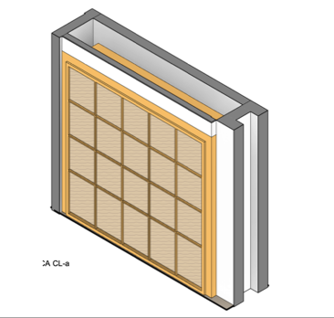 | 1 |  | 2 |  | 3
 | CL-A por 7 módulos verticales (revisar planos) LOCKERS medidas según plano. Fabricado en MDF de 18 mm con acabado en formica color liso y/o tipo madera según selección del cliente y según diseño. Incluye puertas con chapa. Se incluye: suministro, mano de obra, herramienta, acarreos horizontales y verticales, equipo y todo lo necesario para su correcta ejecución. Revisar e incluir las indicaciones (colores y accesorios) del Anexo "Fichas técnicas" y planos para la ubicación del mueble que corresponderá en cada cada piso. |  |  |  | 1 |  | 1
 | CL-B por 5 módulos verticales (revisar planos) LOCKERS medidas según plano. Fabricado en MDF de 18 mm con acabado en formica color liso y/o tipo madera según selección del cliente y según diseño. Incluye puertas con chapa. Se incluye: suministro, mano de obra, herramienta, acarreos horizontales y verticales, equipo y todo lo necesario para su correcta ejecución. Revisar e incluir las indicaciones (colores y accesorios) del Anexo "Fichas técnicas" y planos para la ubicación del mueble que corresponderá en cada cada piso. |  |  | 1 |  |  | 1
 | CL-C por 4 módulos verticales (revisar planos) LOCKERS, medidas según plano. Fabricado en MDF de 18 mm con acabado en formica color liso y/o tipo madera según selección del cliente y según diseño. Incluye puertas con chapa. Se incluye: suministro, mano de obra, herramienta, acarreos horizontales y verticales, equipo y todo lo necesario para su correcta ejecución. Revisar e incluir las indicaciones (colores y accesorios) del Anexo "Fichas técnicas" y planos para la ubicación del mueble que corresponderá en cada cada piso. |  |  | 1 |  |  | 1
Almacenaje en pared | G2 Y G3 Guardado alto (medidas en plano), dos puertas con cerradura y tres repisas interiores, estructura en melamina blanca. Zócalo de 10cm. Tiradores aluminio en ambas puertas. Revisar e incluir las indicaciones (colores y accesorios) del Anexo "Fichas técnicas" y planos para la ubicación del mueble que corresponderá en cada cada piso. | 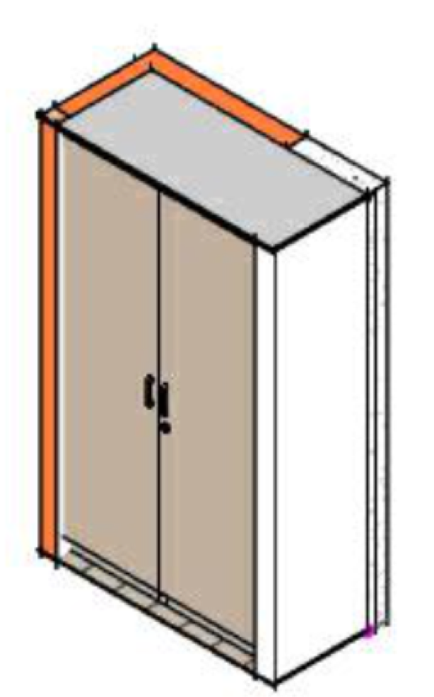 |  |  | 2 |  | 2
 | G1 Guardado alto (medidas en plano), dos puertas con cerradura y tres repisas interiores, estructura en melamina blanca. Zócalo de 10cm. Tiradores aluminio en ambas puertas. Revisar e incluir las indicaciones (colores y accesorios) del Anexo "Fichas técnicas" y planos para la ubicación del mueble que corresponderá en cada cada piso. |  | 1 |  |  |  | 1
Phone booths | CP1 Sofa con espaldar alto. (medidas en plano), asiento fabricada en MDF de 6, 15 y 18 mm con bastidores de madera con estructura de perfiles de metal con acabado en formica color liso y/o tipo madera y cojines tapizados con relleno de espuma de alta densidad y forrados en tela a definir en color según selección del cliente y según diseño. Se incluye: suministro, mano de obra, herramienta, acarreos horizontales y verticales Revisar e incluir las indicaciones (colores y accesorios) del Anexo "Fichas técnicas" y planos para la ubicación del mueble que corresponderá en cada cada piso, equipo y todo lo necesario para su correcta ejecución. | 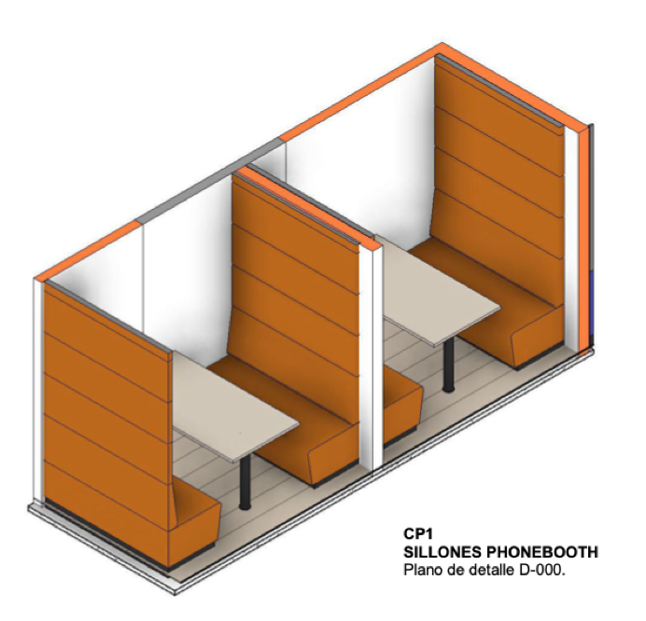 |  | 4 | 6 |  | 10
Copy points | CC-1 y CC-2 MUEBLE COPY Y COFFEE POINT (medidas en plano) aprox. con gabinetes inferiores con puertas y cajones fabricado todo en MDF de 18 mm con acabado en formica en color liso y/o tipo madera según selección del cliente. INCLUYE cubierta de MDF forrada en formica. NO INCLUYE impresoras, cafetera o cualquier otro equipo. Se incluye: suministro, mano de obra, herramienta, acarreos horizontales y verticales, equipo y todo lo necesario para su correcta ejecución. Revisar e incluir las indicaciones (colores y accesorios) del Anexo "Fichas técnicas" y planos para la ubicación del mueble que corresponderá en cada cada piso. | 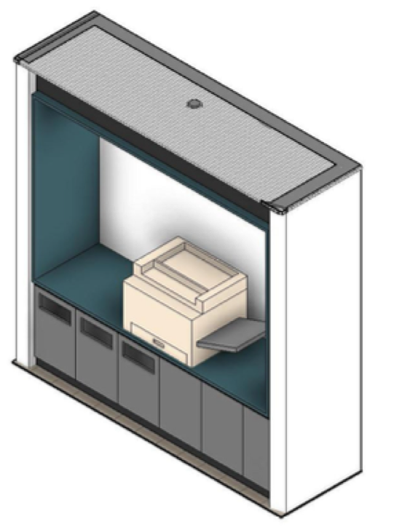 |  | 1 | 1 | 1 | 3
Cocinetas | Ck-2 MUEBLE COFFEE (medidas en plano). con gabinetes con puertas y repisas superiores y gabinetes inferiores con puertas incluye torre de microondas, todo fabricado en MDF de 18 mm con acabado en formica en color liso y/o tipo madera según selección del cliente. INCLUYE lavaplatos doble con escurridero de acero inoxidable, monomando y cubierta de Corian color negro o blanco liso con salpicadero hasta el mueble superior. NO INCLUYE microondas, refrigerador o cualquier otro equipo. Se incluye: suministro, mano de obra, herramienta, acarreos horizontales y verticales, equipo y todo lo necesario para su correcta ejecución. Revisar e incluir las indicaciones (colores y accesorios) del Anexo "Fichas técnicas" y planos para la ubicación del mueble que corresponderá en cada cada piso. | 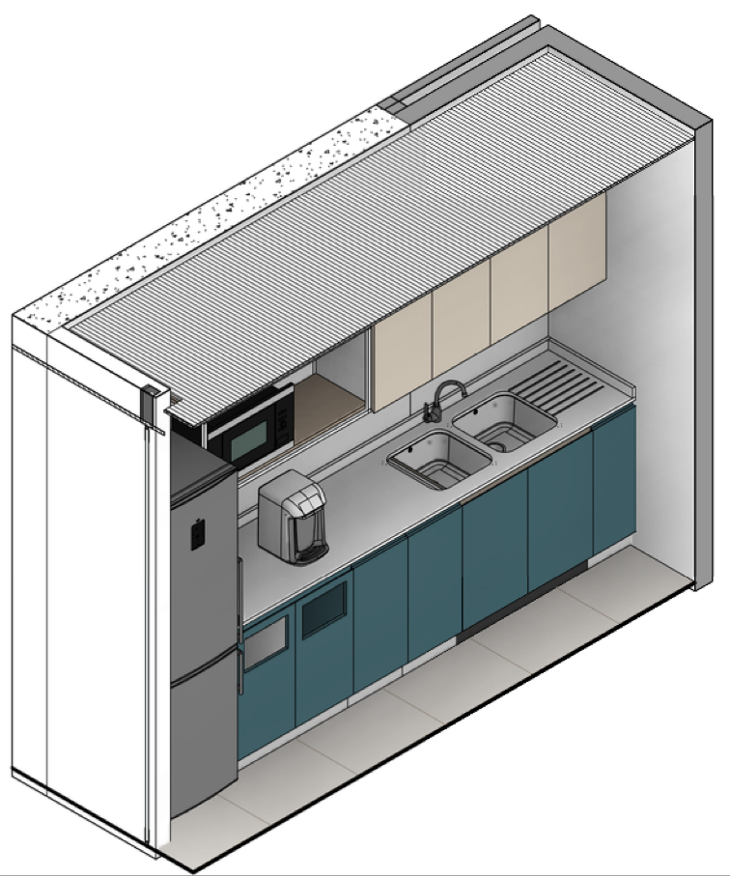 |  |  |  | 1 | 1
 | Ck-1 MUEBLE COFFEE (medidas en plano). con gabinetes con puertas y repisas superiores y gabinetes inferiores con puertas incluye torre de microondas, todo fabricado en MDF de 18 mm con acabado en formica en color liso y/o tipo madera según selección del cliente. INCLUYE lavaplatos doble con escurridero de acero inoxidable, monomando y cubierta de Corian color negro o blanco liso con salpicadero hasta el mueble superior. NO INCLUYE microondas, refrigerador o cualquier otro equipo. Se incluye: suministro, mano de obra, herramienta, acarreos horizontales y verticales, equipo y todo lo necesario para su correcta ejecución. Revisar e incluir las indicaciones (colores y accesorios) del Anexo "Fichas técnicas" y planos para la ubicación del mueble que corresponderá en cada cada piso. | 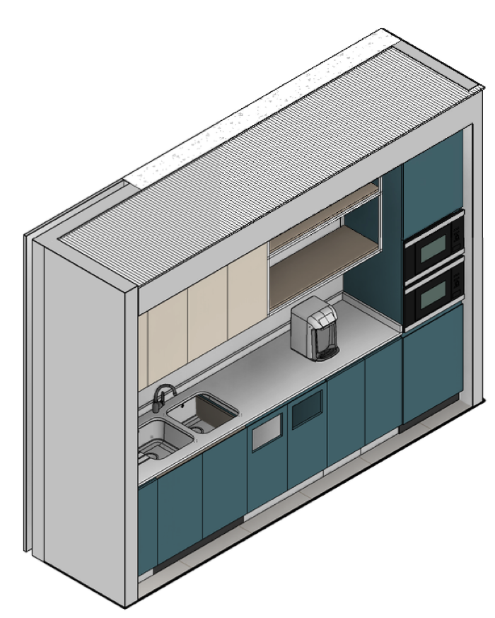 |  |  | 1 |  | 1
Banca empotrada | CB-1 Sofa empotrado en pared con espaldar alto tapizado. (medidas en plano), asiento fabricada en MDF de 6, 15 y 18 mm con bastidores de madera de. con estructura de perfiles de metal con acabado en formica color liso y/o tipo madera y cojines tapizados con relleno de espuma de alta densidad y forrados en tela a definir en color según selección del cliente y según diseño. Se incluye: suministro, mano de obra, herramienta, acarreos horizontales y verticales Revisar e incluir las indicaciones (colores y accesorios) del Anexo "Fichas técnicas" y planos para la ubicación del mueble que corresponderá en cada cada piso., equipo y todo lo necesario para su correcta ejecución. |  |  |  | 1 |  | 1
 | CB-2 Sofa empotrado en pared con espaldar alto tapizado. (medidas en plano), asiento fabricada en MDF de 6, 15 y 18 mm con bastidores de madera de. con estructura de perfiles de metal con acabado en formica color liso y/o tipo madera y cojines tapizados con relleno de espuma de alta densidad y forrados en tela a definir en color según selección del cliente y según diseño. Se incluye: suministro, mano de obra, herramienta, acarreos horizontales y verticales Revisar e incluir las indicaciones (colores y accesorios) del Anexo "Fichas técnicas" y planos para la ubicación del mueble que corresponderá en cada cada piso., equipo y todo lo necesario para su correcta ejecución. |  |  |  | 1 | 1 | 2
 | CB-3 Sofa empotrado en pared con espaldar alto tapizado. (medidas en plano), asiento fabricada en MDF de 6, 15 y 18 mm con bastidores de madera de. con estructura de perfiles de metal con acabado en formica color liso y/o tipo madera y cojines tapizados con relleno de espuma de alta densidad y forrados en tela a definir en color según selección del cliente y según diseño. Se incluye: suministro, mano de obra, herramienta, acarreos horizontales y verticales Revisar e incluir las indicaciones (colores y accesorios) del Anexo "Fichas técnicas" y planos para la ubicación del mueble que corresponderá en cada cada piso., equipo y todo lo necesario para su correcta ejecución. |  |  |  |  | 1 | 1
Graderias | Gr-2 GRADA PARA SENTARSE (medidas en plano) cojines individuales de asiento fabricada en MDF de 6, 15 y 18 mm con bastidores de madera de pino de 1a., con estructura de perfiles de metal con acabado en formica color liso y/o tipo madera y cojines tapizados con relleno de espuma de alta densidad y forrados en tela de Artell modelo Milán o similar en color según selección del cliente y según diseño. Se incluye: suministro, mano de obra, herramienta, acarreos horizontales y verticales Revisar e incluir las indicaciones (colores y accesorios) del Anexo "Fichas técnicas" y planos para la ubicación del mueble que corresponderá en cada cada piso., equipo y todo lo necesario para su correcta ejecución. | 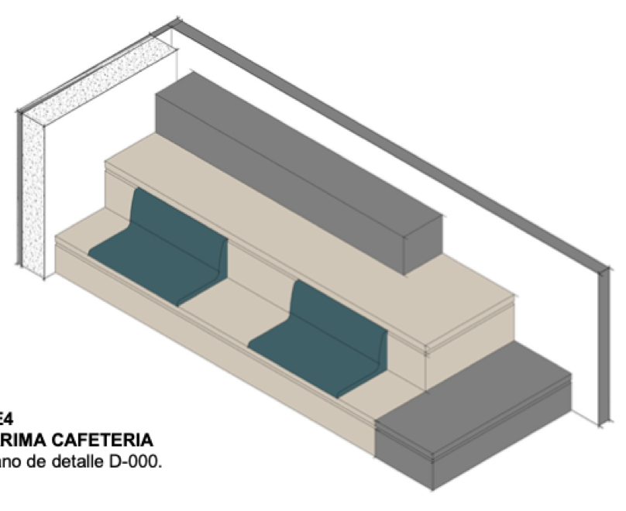 |  |  |  | 1 | 1
 | Gr- 1 GRADA PARA SENTARSE (medidas en plano) cojines individuales de asiento fabricada en MDF de 6, 15 y 18 mm con bastidores de madera de pino de 1a., con estructura de perfiles de metal con acabado en formica color liso y/o tipo madera y cojines tapizados con relleno de espuma de alta densidad y forrados en tela de Artell modelo Milán o similar en color según selección del cliente y según diseño. Se incluye: suministro, mano de obra, herramienta, acarreos horizontales y verticales Revisar e incluir las indicaciones (colores y accesorios) del Anexo "Fichas técnicas" y planos para la ubicación del mueble que corresponderá en cada cada piso., equipo y todo lo necesario para su correcta ejecución. | 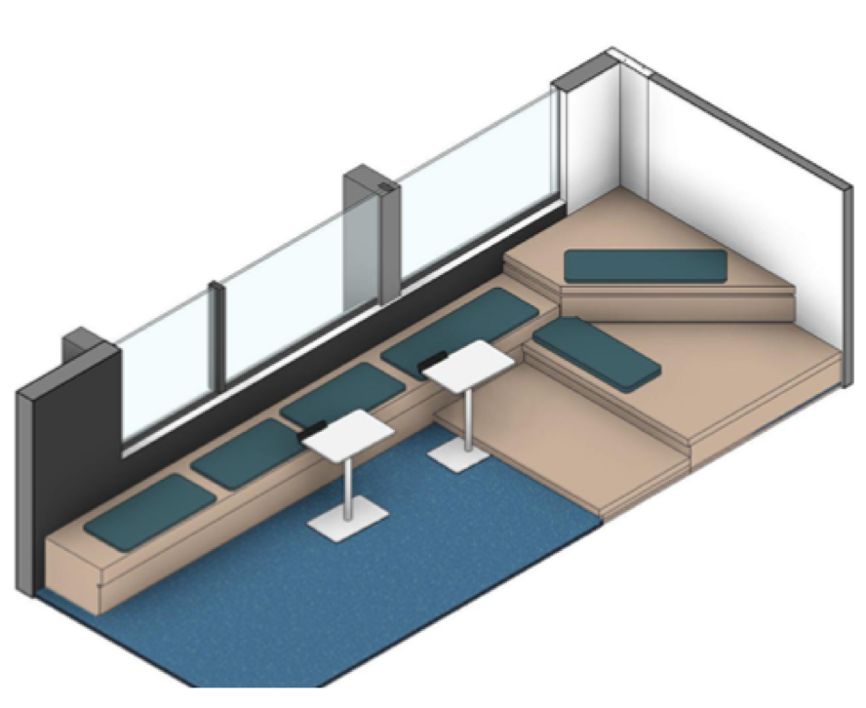 |  |  | 1 |  | 1
Sofas cafeteria | S-2 MUEBLE ASIENTO-JARDINERA (medidas en plano) con jardinera para plantas y banca con cojín de asiento y respaldo fabricado en MDF de 18 mm con acabado en formica color liso y/o tipo madera y cojines tapizados con relleno de espuma de alta densidad y forrados en tela A DEFINIR en color según selección del cliente y según diseño proporcionado. NO INCLUYE plantas ni mesas .Se incluye: suministro, mano de obra, herramienta, acarreos horizontales y verticales, equipo y todo lo necesario para su correcta ejecución. Revisar e incluir las indicaciones (colores y accesorios) del Anexo "Fichas técnicas" y planos para la ubicación del mueble que corresponderá en cada cada piso. | 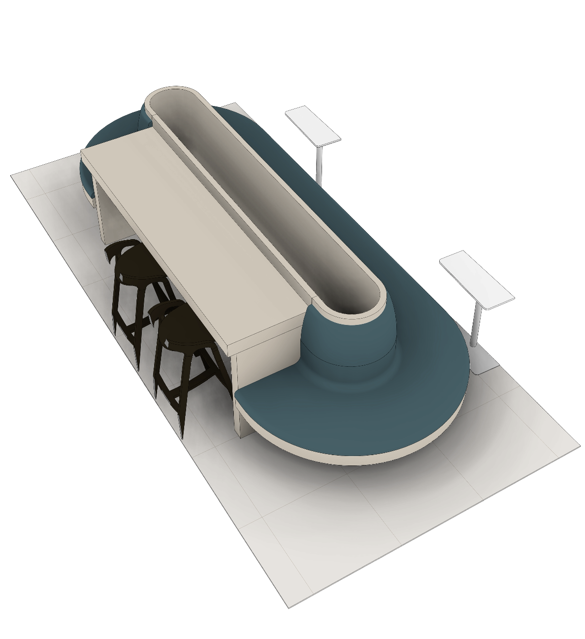 |  |  | 1 |  | 1
 | S-1. MUEBLE ASIENTO-JARDINERA (medidas en plano) con jardinera para plantas y banca con cojín de asiento y respaldo fabricado en MDF de 18 mm con acabado en formica color liso y/o tipo madera y cojines tapizados con relleno de espuma de alta densidad y forrados en tela A DEFINIR en color según selección del cliente y según diseño proporcionado. NO INCLUYE plantas ni mesas .Se incluye: suministro, mano de obra, herramienta, acarreos horizontales y verticales, equipo y todo lo necesario para su correcta ejecución. Revisar e incluir las indicaciones (colores y accesorios) del Anexo "Fichas técnicas" y planos para la ubicación del mueble que corresponderá en cada cada piso. | 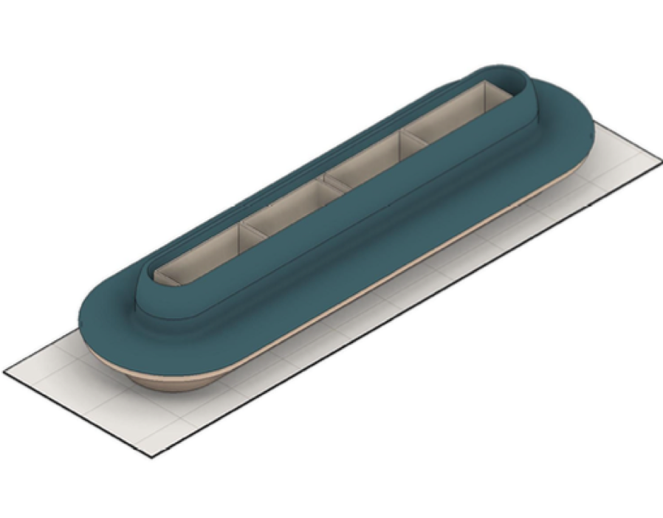 |  |  |  | 1 | 1
Barras altas | CH-1 MUEBLE HOT DESK incluye work Station (medidas en plano). con cubierta de trabajo fabricado en bastidor de madera y/o MDF de 18 mm con acabado en formica color liso y/o tipo madera según selección del cliente y según diseño proporcionado. Se incluye: suministro, mano de obra, herramienta, acarreos horizontales y verticales, equipo y todo lo necesario para su correcta ejecución. Revisar e incluir las indicaciones (colores y accesorios) del Anexo "Fichas técnicas" y planos para la ubicación del mueble que corresponderá en cada cada piso. | 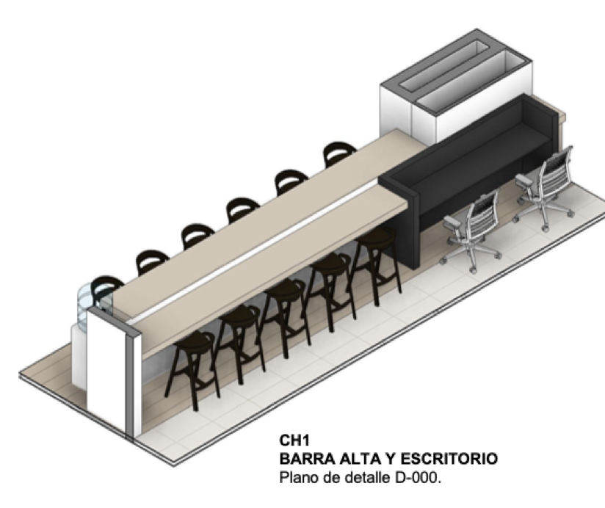 |  |  | 1 |  | 1
 | CH-2 MUEBLE HOT DESK (medidas en plano). con cubierta de trabajo fabricado en bastidor de madera y/o MDF de 18 mm con acabado en formica color liso y/o tipo madera según selección del cliente y según diseño proporcionado. Se incluye: suministro, mano de obra, herramienta, acarreos horizontales y verticales, equipo y todo lo necesario para su correcta ejecución. Revisar e incluir las indicaciones (colores y accesorios) del Anexo "Fichas técnicas" y planos para la ubicación del mueble que corresponderá en cada cada piso. | 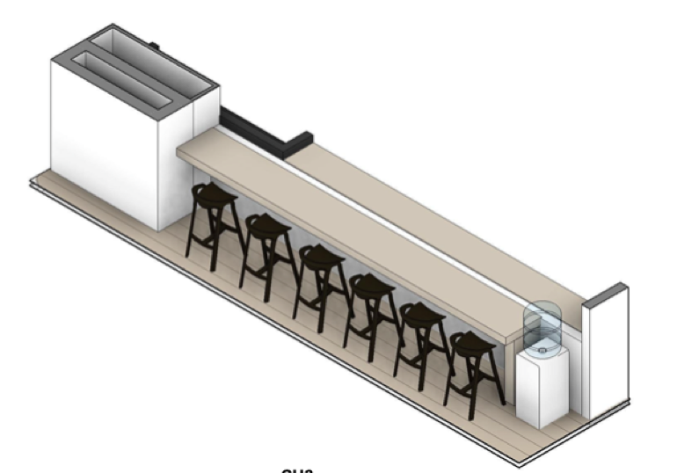 |  |  | 1 |  | 1
 | MC-7 (CELOSIA) (medidas en plano) H:2.40 m con tiras de 3 x 10 cm. fabricada en MDF de 30 mm con acabado en formica color liso y/o tipo madera según selección del cliente y según diseño. Se incluye: suministro, mano de obra, herramienta, acarreos horizontales y verticales, equipo y todo lo necesario para su correcta ejecución. Revisar e incluir las indicaciones (colores y accesorios) del Anexo "Fichas técnicas" y planos para la ubicación del mueble que corresponderá en cada cada piso. |  |  |  | 1 |  | 1
 | Ck-3 MATERNITY. (medidas en plano) con superficie en puertas inferiores fabricado en MDF de 18 mm con acabado en formica color liso y/o tipo madera según selección del cliente y según diseño. INCLUYE lavamanos de sobreponer (a definir) con escurridero monomando y cubierta de Corian color blanco con salpicadero de 10cm. Se incluye: suministro, mano de obra, herramienta, acarreos horizontales y verticales, equipo y todo lo necesario para su correcta ejecución. Revisar e incluir las indicaciones (colores y accesorios) del Anexo "Fichas técnicas" y planos para la ubicación del mueble que corresponderá en cada cada piso. |  |  |  | 1 |  | 1
 | Me-8 MUEBLE ASIENTO-JARDINERA (medidas en plano) con jardinera para plantas y banca con cojín de asiento y respaldo fabricado en MDF de 18 mm con acabado en formica color liso y/o tipo madera y cojines tapizados con relleno de espuma de alta densidad y forrados en tela A DEFINIR en color según selección del cliente y según diseño proporcionado. NO INCLUYE plantas ni mesas .Se incluye: suministro, mano de obra, herramienta, acarreos horizontales y verticales, equipo y todo lo necesario para su correcta ejecución. Revisar e incluir las indicaciones (colores y accesorios) del Anexo "Fichas técnicas" y planos para la ubicación del mueble que corresponderá en cada cada piso. | 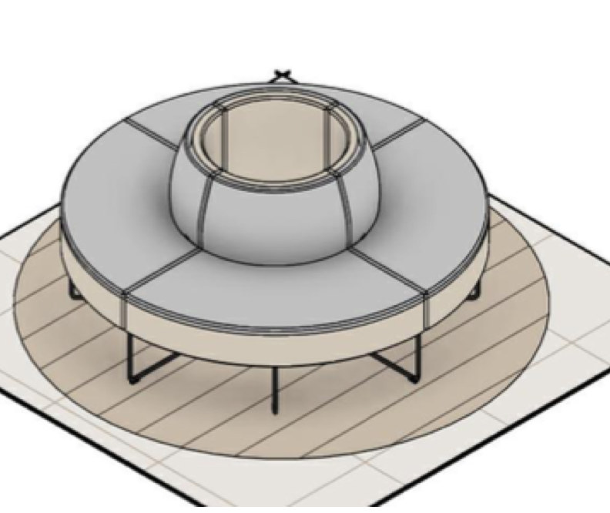 | 1 |  |  | 1 | 2
 | B3. Credenza Presidencia. (medidas en plano). estructura fabricada en bastidor de madera y/o MDF de 18 mm con acabado en formica color liso y/o tipo madera según selección del cliente y según diseño proporcionado. Almacenamiento laterales, con repisas y puertas. Se incluye: suministro, mano de obra, herramienta, acarreos horizontales y verticales, equipo y todo lo necesario para su correcta ejecución. Revisar e incluir las indicaciones (colores y accesorios) del Anexo "Fichas técnicas" y planos para la ubicación del mueble que corresponderá en cada cada piso. | 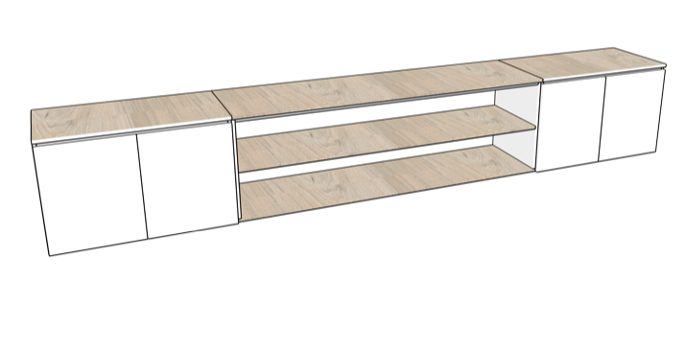 |  |  |  | 1 | 1
 | B2. Credenza sala de juntas presidencia. (medidas en plano). estructura fabricada en bastidor de madera y/o MDF de 18 mm con acabado en formica color liso y/o tipo madera según selección del cliente y según diseño proporcionado. Almacenamiento laterales, con repisas y puertas. Se incluye: suministro, mano de obra, herramienta, acarreos horizontales y verticales, equipo y todo lo necesario para su correcta ejecución. Revisar e incluir las indicaciones (colores y accesorios) del Anexo "Fichas técnicas" y planos para la ubicación del mueble que corresponderá en cada cada piso. |  |  |  |  | 1 | 1
 | MC-7 (CELOSIA sobre muro) (medidas en plano) H:2.60 m con tiras de 3 x 5 cm. fabricada en MDF de 30 mm con acabado en formica color liso y/o tipo madera según selección del cliente y según diseño. Se incluye: suministro, mano de obra, herramienta, acarreos horizontales y verticales, equipo y todo lo necesario para su correcta ejecución. Revisar e incluir las indicaciones (colores y accesorios) del Anexo "Fichas técnicas" y planos para la ubicación del mueble que corresponderá en cada cada piso. |  |  |  |  | 1 | 1
 | B1. Biblioteca pared sala de juntas directiva. (medidas en plano). estructura fabricada en bastidor de madera y/o MDF de 18 mm con acabado en formica color liso y/o tipo madera según selección del cliente y según diseño proporcionado. Guardado superior e inferior, con repisas y puertas. Se incluye: suministro, mano de obra, herramienta, acarreos horizontales y verticales, equipo y todo lo necesario para su correcta ejecución. Revisar e incluir las indicaciones (colores y accesorios) del Anexo "Fichas técnicas" y planos para la ubicación del mueble que corresponderá en cada cada piso. |  |  |  |  | 1 | 1
 | Gr-3 Tarima auditorio. (medidas en plano). Estructura en madera. Revestimiento superior de piso existente. Incluye estructura y revestimiento del muro de borde y la estructura principal del piso. |  |  |  |  | 1 | 1
 | Ma-1 Work station asesores. (medidas en plano). con cubierta de trabajo en corian blanco, estructura fabricada en bastidor de madera y/o MDF de 18 mm con acabado en formica color liso y/o tipo madera según selección del cliente y según diseño proporcionado. Incluye troqueles pasacables y demás soluciones para su conectividad. Se incluye: suministro, mano de obra, herramienta, acarreos horizontales y verticales, equipo y todo lo necesario para su correcta ejecución. Revisar e incluir las indicaciones (colores y accesorios) del Anexo "Fichas técnicas" y planos para la ubicación del mueble que corresponderÃ¡ en cada cada piso. | 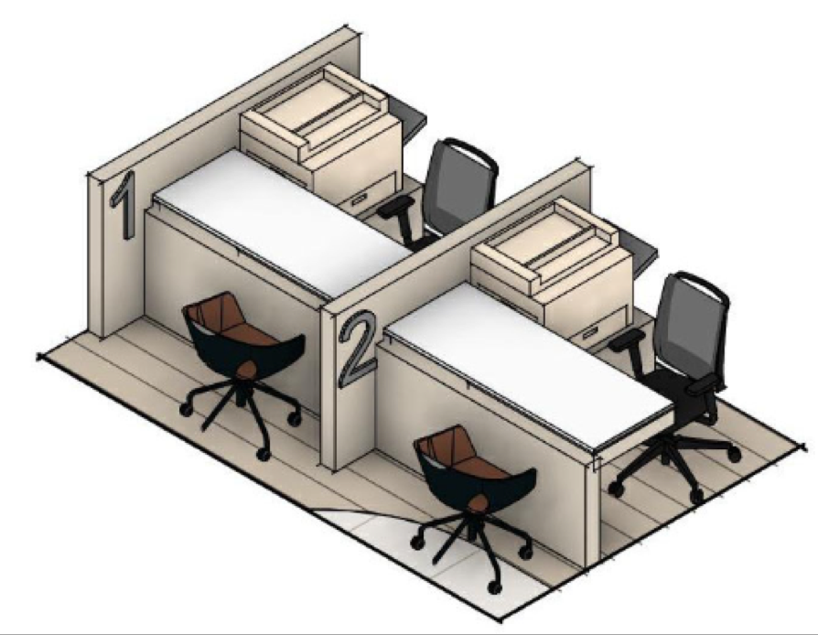 | 8 |  |  |  | 8
 | Me-1 mueble de recepción. con cubierta de trabajo en corian blanco, estructura fabricada en bastidor de madera y/o MDF de 18 mm con acabado en formica color liso y/o tipo madera según selección del cliente y según diseño proporcionado. Se incluye: suministro, mano de obra, herramienta, acarreos horizontales y verticales, equipo y todo lo necesario para su correcta ejecución. Revisar e incluir las indicaciones (colores y accesorios) del Anexo "Fichas técnicas" y planos para la ubicación del mueble que corresponderá en cada cada piso. | 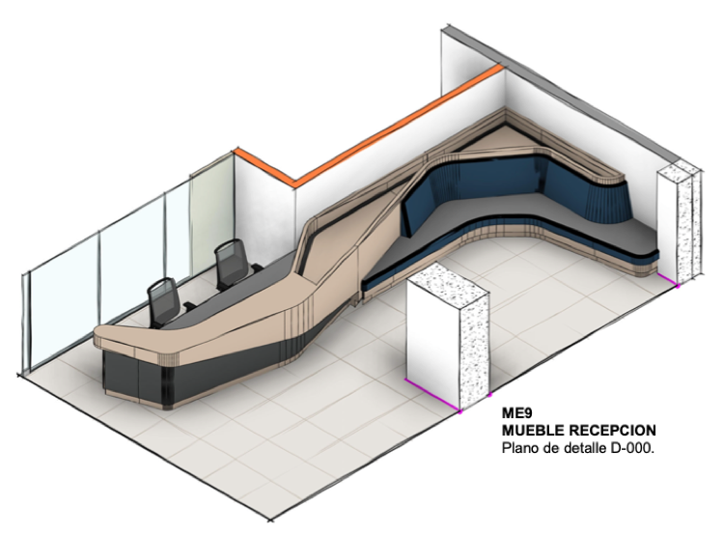 | 1 |  |  |  | 1
 | Me-2 Marco gestión de turnos. Marco con estructura fabricada en bastidor de madera y/o MDF de 18 mm con acabado en formica color liso y/o tipo madera según selección del cliente y según diseño proporcionado, fondo acabado en formica, incluye troqueles y anclajes para televisor. Se incluye: suministro, mano de obra, herramienta, acarreos horizontales y verticales, equipo y todo lo necesario para su correcta ejecución. Revisar e incluir las indicaciones (colores y accesorios) del Anexo "Fichas técnicas" y planos para la ubicación del mueble que corresponderá en cada cada piso. | 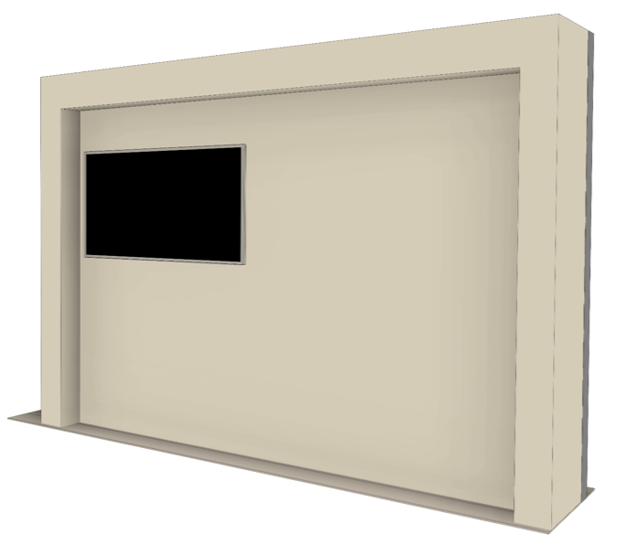 | 1 |  |  |  | 1
 | Me-3 Autoconsulta. (medidas en plano). con cubierta de trabajo fabricado en bastidor de madera y/o MDF de 18 mm gabinetes inferiores con puertas y cerradura con llave. Acabado en formica color liso y/o tipo madera según selección del cliente y según diseño proporcionado. Se incluye: suministro, mano de obra, herramienta, acarreos horizontales y verticales, equipo y todo lo necesario para su correcta ejecución. Revisar e incluir las indicaciones (colores y accesorios) del Anexo "Fichas técnicas" y planos para la ubicación del mueble que corresponderá en cada cada piso. | 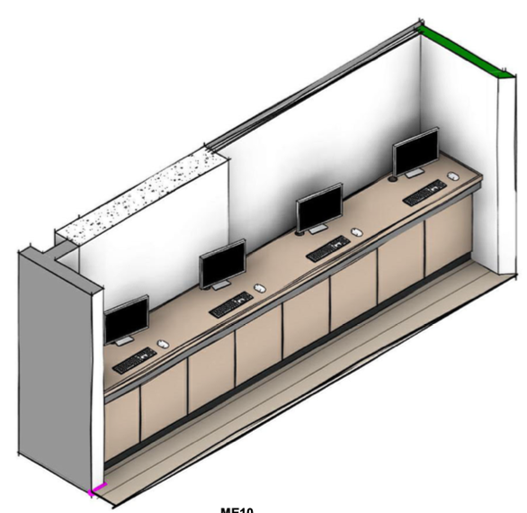 | 1 |  |  |  | 1
 | Me-4 Escalera mezzanini. (medidas en plano) Revestimiento de madera para los peldaños, y solución de baranda hacia el vacío. | 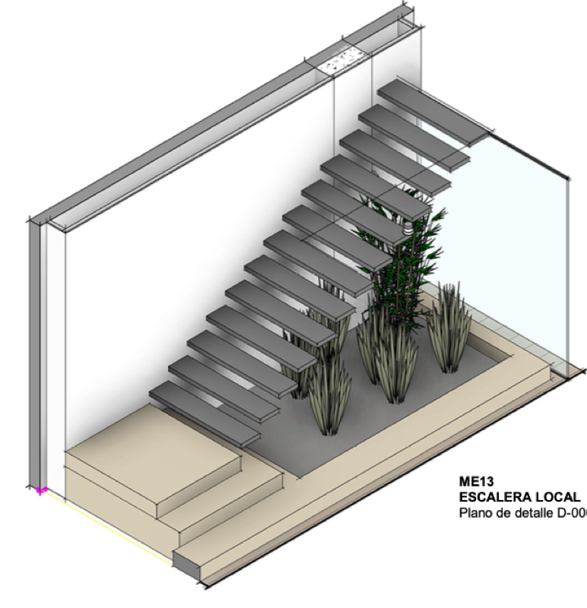 | 1 |  |  |  | 1
 | Me-5 Diligenciamiento. (medidas en plano). con cubierta de trabajo fabricado en bastidor de madera y/o MDF de 18 mm con acabado en formica color liso y/o tipo madera según selección del cliente y según diseño proporcionado. Se incluye: suministro, mano de obra, herramienta, acarreos horizontales y verticales, equipo y todo lo necesario para su correcta ejecución. Revisar e incluir las indicaciones (colores y accesorios) del Anexo "Fichas técnicas" y planos para la ubicación del mueble que corresponderá en cada cada piso. | 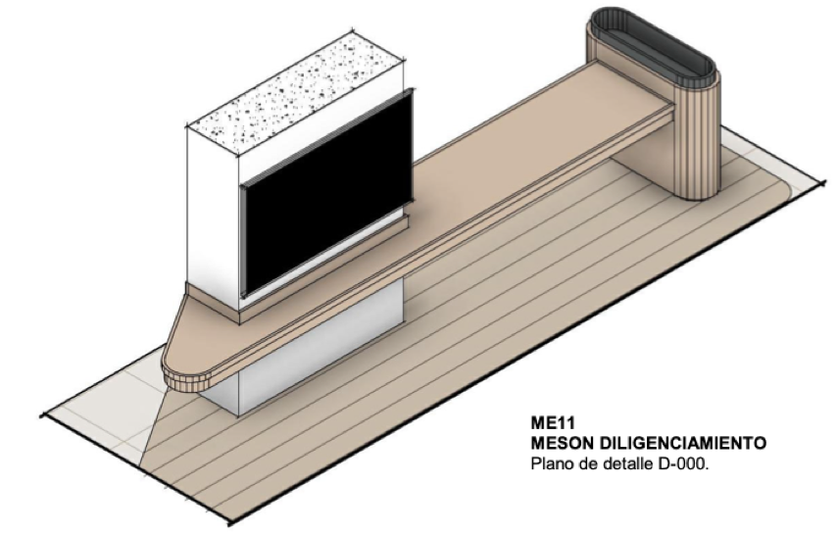 | 1 |  |  |  | 1
 | Me-6 ESTRUCTURA TELEVISORES. (medidas en plano). Estructura fabricado en bastidor de madera y/o MDF de 18 mm con acabado en formica color liso y/o tipo madera según selección del cliente y según diseño proporcionado. Debe incluir solución para soporte de televisores y troqueles para conectividad. Se incluye: suministro, mano de obra, herramienta, acarreos horizontales y verticales, equipo y todo lo necesario para su correcta ejecución. Revisar e incluir las indicaciones (colores y accesorios) del Anexo "Fichas técnicas" y planos para la ubicación del mueble que corresponderá en cada cada piso. |  | 1 |  |  |  | 1
 | Me-7 Sofa espera. (medidas en plano) con jardinera posterior y lateral para plantas y banca con cojín de asiento y respaldo fabricado en MDF de 18 mm con acabado en formica color liso y/o tipo madera y cojines tapizados con relleno de espuma de alta densidad y forrados en tela A DEFINIR en color según selección del cliente y según diseño proporcionado. NO INCLUYE plantas ni mesas .Se incluye: suministro, mano de obra, herramienta, acarreos horizontales y verticales, equipo y todo lo necesario para su correcta ejecución. Revisar e incluir las indicaciones (colores y accesorios) del Anexo "Fichas técnicas" y planos para la ubicación del mueble que corresponderá en cada cada piso. |  | 1 |  |  |  | 1
 | P1 PUERTA DE MADERA de 2.40 m x 0.80 m x 0.045 m aprox. fabricada en MDF de 6 mm con bastidor de madera de primera, con acabado formica en color liso o tipo madera o laca color liso según selección del cliente. INCLUYE marco perimetral de madera, tope de piso y chapa marca Yale, Jako o similar. Se incluye: suministro, mano de obra, herramienta, acarreos horizontales y verticales, equipo y todo lo necesario para su correcta ejecución. Revisar e incluir las indicaciones del Anexo "Fichas técnicas" y planos para la ubicación de la puerta que corresponderá en cada cada piso y de los accesorios. | 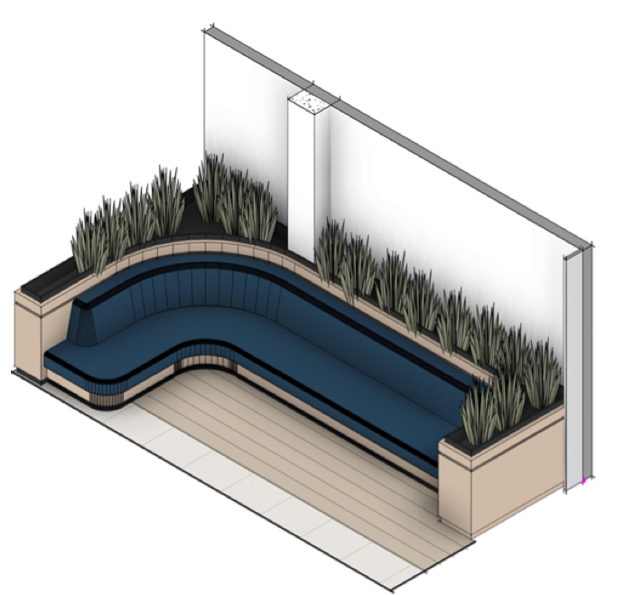 | 2 | 5 | 3 | 5 | 15
PUERTAS | P2 PUERTA DE MADERA de 2.40 m x 0.70 m x 0.045 m aprox. fabricada en MDF de 6 mm con bastidor de madera de primera, con acabado formica en color liso o tipo madera o laca color liso según selección del cliente. INCLUYE marco perimetral de madera, tope de piso y chapa marca Yale, Jako o similar. Se incluye: suministro, mano de obra, herramienta, acarreos horizontales y verticales, equipo y todo lo necesario para su correcta ejecución. Revisar e incluir las indicaciones del Anexo "Fichas técnicas" y planos para la ubicación de la puerta que corresponderá en cada cada piso y de los accesorios. |  | 3 |  |  |  | 3
 | PC1 0,90 x 2,40 Corrediza PUERTA DE MADERA de 2.40 m x 0.90 m x 0.045 m aprox. fabricada en MDF de 6 mm con bastidor de madera de primera, con acabado formica en color liso o tipo madera o laca color liso según selección del cliente. INCLUYE riel superior y guia en el piso. Se incluye: suministro, mano de obra, herramienta, acarreos horizontales y verticales, equipo y todo lo necesario para su correcta ejecución. Revisar e incluir las indicaciones del Anexo "Fichas técnicas" y planos para la ubicación de la puerta que corresponderá en cada cada piso y de los accesorios. |  | 1 |  |  |  | 1
 | P20 dobles. 1.80 x 2,40 auditorio PUERTA DE MADERA de 2.40 m x 1.80 m x 0.045 m aprox. fabricada en MDF de 6 mm con bastidor de madera de primera, con acabado formica en color liso o tipo madera o laca color liso según selección del cliente. INCLUYE marco perimetral de madera, tope de piso y chapa marca Yale, Jako o similar. INCLUYE barra antipánico, sistema cierrapuertas y tope de piso. Se incluye: suministro, mano de obra, herramienta, acarreos horizontales y verticales, equipo y todo lo necesario para su correcta ejecución. Revisar e incluir las indicaciones del Anexo "Fichas técnicas" y planos para la ubicación de la puerta que corresponderá en cada cada piso y de los accesorios. Considerar aislamiento acustico. |  |  |  |  | 2 | 2
SUBTOTAL
IVA
VALOR TOTAL

